TAS,TOS,PON-1
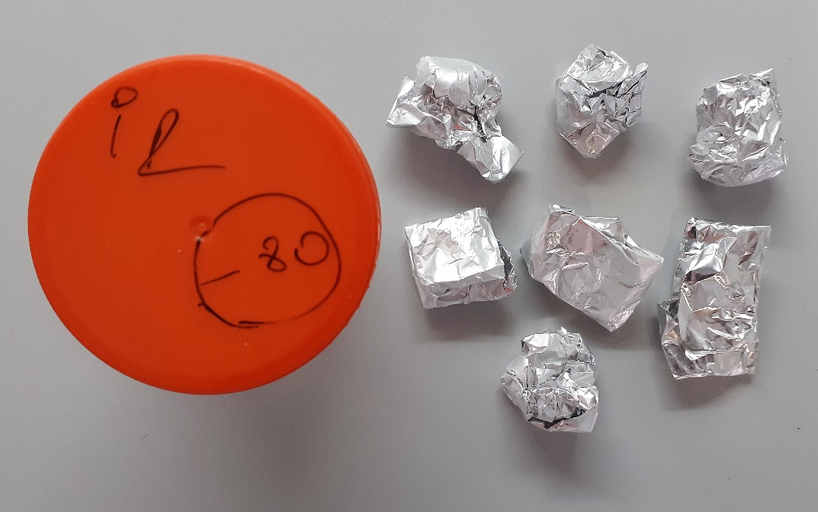
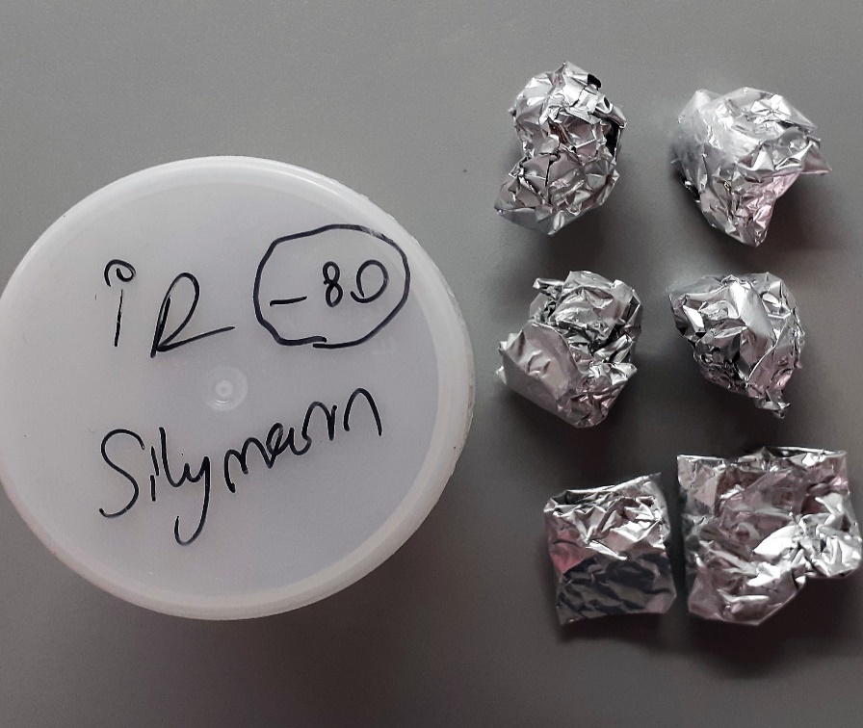
Numune Adı | TAS(mmol/L) | TOS (µmol/L) | OSI | PON-1(U/L) | MP | Doku TAS (µmol/mg protein) | Doku TOS (nmol/mg protein) | PON-1 Spesifik Aktivite /mg protein
Kontrol-1 | 0.64 | 9.58 | 1.497 | 31 | 84.57 | 7.5676954003 | 113.27894052 | 366.56024595
Kontrol-2 | 0.58 | 12.21 | 2.105 | 13 | 81.2 | 7.1428571429 | 150.36945813 | 160.09852217
Kontrol-3 | 0.42 | 11.53 | 2.745 | 8 | 77.6 | 5.412371134 | 148.58247423 | 103.09278351
Kontrol-4 | 0.85 | 17.8 | 2.094 | 11 | 77.17 | 11.014642996 | 230.65958274 | 142.54243877
Kontrol-5 | 0.61 | 15.25 | 2.500 | 4 | 87.13 | 7.0010329393 | 175.02582348 | 45.908412717
Kontrol-6 | 0.99 | 11.85 | 1.197 | 8 | 82.21 | 12.042330617 | 144.14304829 | 97.311762559
İ.R-1 | 0.48 | 9.5 | 1.979 | 12 | 77.33 | 6.2071641019 | 122.85012285 | 155.17910255
İ.R-2 | 0.66 | 11.56 | 1.752 | 5 | 75.51 | 8.7405641637 | 153.09230565 | 66.216395179
İ.R-3 | 0.51 | 8.93 | 1.751 | 16 | 82.91 | 6.1512483416 | 107.70715233 | 192.98034013
İ.R-4 | 0.48 | 7.19 | 1.498 | 6 | 83.92 | 5.7197330791 | 85.676835081 | 71.496663489
İ.R-5 | 0.5 | 13.13 | 2.626 | 11 | 79.71 | 6.2727386777 | 164.72211768 | 138.00025091
İ.R-6 | 0.44 | 12.94 | 2.941 | 12 | 78.18 | 5.6280378613 | 165.5154771 | 153.49194167
İ.R-7 | 0.42 | 10.52 | 2.505 | 4 | 75.7 | 5.5482166446 | 138.96961691 | 52.84015852
İ.R slymenn-1 | 0.53 | 8.81 | 1.662 | 12 | 82.5 | 6.4242424242 | 106.78787879 | 145.45454545
İ.R slymenn-2 | 1.34 | 7.48 | 0.558 | 8 | 79.56 | 16.84263449 | 94.017094017 | 100.55304173
İ.R slymenn-3 | 0.58 | 13.04 | 2.248 | 3 | 80.18 | 7.2337241207 | 162.63407333 | 37.415814418
İ.R slymenn-4 | 0.62 | 8.56 | 1.381 | 11 | 80.3 | 7.7210460772 | 106.60024907 | 136.98630137
İ.R slymenn-5 | 0.53 | 9.01 | 1.700 | 8 | 79.56 | 6.6616390146 | 113.24786325 | 100.55304173
İ.R slymenn-6 | 0.57 | 7.73 | 1.356 | 11 | 80.87 | 7.0483492024 | 95.585507605 | 136.02077408

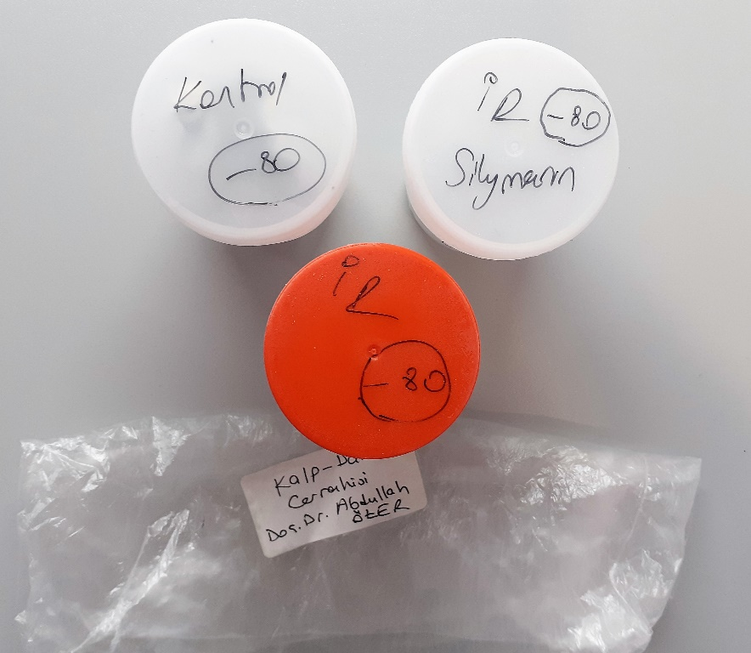
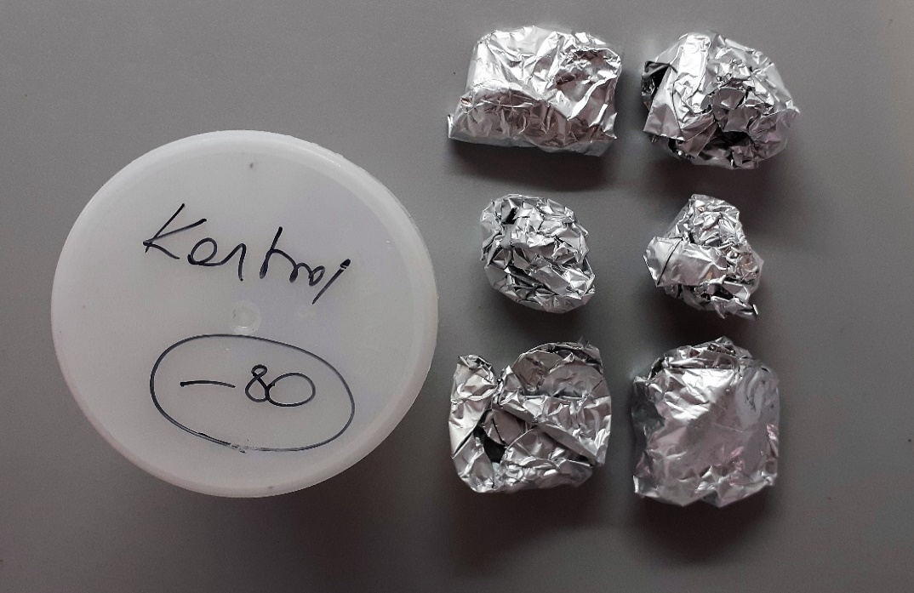
 |  |  |  |  |  |  |  | Bu çalışmada "Relassay" marka kitler kullanılmıştır.
 |  |  |  |  |  |  |  | Kullanılan cihaz: Mindray marka BS300 model tam otomatik biyokimya cihazı

 |  |  |  |  |  |  |  | TAS: Total Antıoxidant Status
 |  |  |  |  |  |  |  | TOS: Total Oxidant Status
 |  |  |  |  |  |  |  | OSI: Oxıdatıve Stress Index
 |  |  |  |  |  |  |  | PON: Paraoxanase
 |  |  |  |  |  |  |  | MP: Mıcro Proteın

